Planilha1
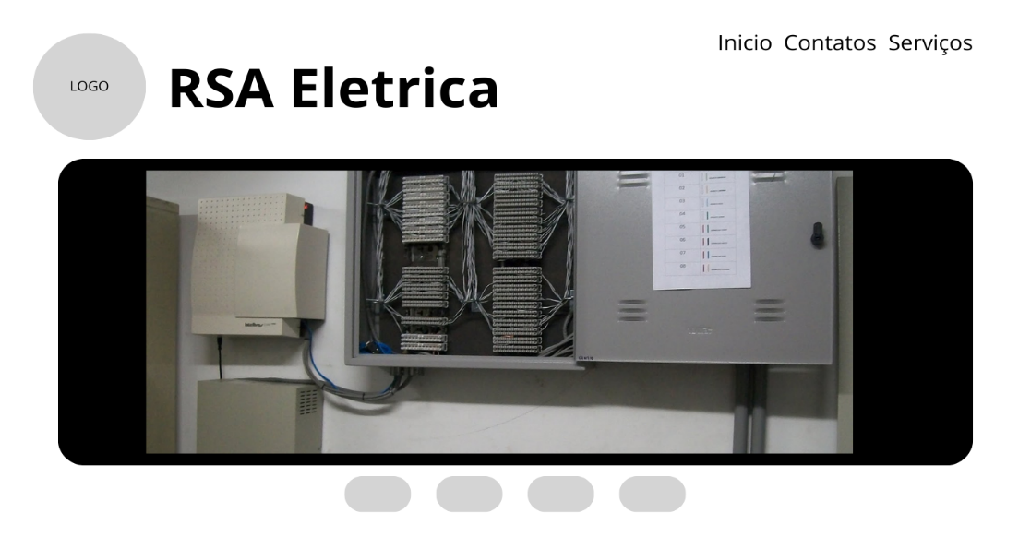

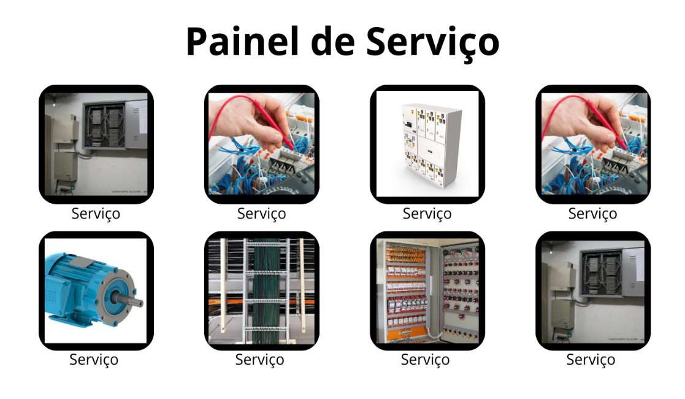
Pre-Requisitos RSA Instalação e Manutenção

Autor: Antonio Filho
Produto: Landing Page RSA
Cliente: Ronaldo Alves
Descrição: Pagina web desmotrando os serviços e apresentação da RSA.
Oque é?: Landing page apresentação a RSA, empresa de serviços eletricos e manutenção com funcionalidades para entra em contato com o dono.
Como faze?: Iremos coleta dados da empresa e explora ao maximo seus serviços, logo depois cria um molde de como ira fica as informações na pagina usando as tecnologias poderosas da linguagem javascript junto com a marcação de texto HTML5, colocando em check a otimização da pagina web, depois de cria todo o molde e faze a arte no Adobe, vamos cria no HTML5 toda a estrutura de textos e imagens, no CSS3 otimizar e estiliza a pagina dando um design mais elegante, agora no javascript iremos faze todo o papel "eletrico" da pagina, criando links de acesso e carrosel de imagens na area de serviços.
Por que?: Marketing, atualmente tudo que se fala em propaganda, anuncios e marketing esta em paginas webs, o jeito mais facil de acha algo ou faze algo pois a maioria das pessoas tem acesso a internet, então cria uma pagina web e essencial para toda empresa, atrair cliente, gasta menos com propaganda e entra no mundo virtual.
Motivo: Inovação & Melhoria, a empresa ira entra no mundo virtual, podendo se espalha ainda mais pelo territorio nacional.
Termo de Confidencialidade:
Departamento: Para o menu inicial e o carrosel de imagens utilizaremos o framework Bootstrap, já na historia sera feito inteiramente por textos com HTML5 e CSS3. Painel de serviços sera feito com grids no CSS3 para facilita o manuseio e a ultização do site, na parte final textos com estilização em CSS3.
Funcionalidade:
Header(TOPO): Começara com um menu onde havera a LOGO com o nome da empresa RSA Eletrica junto com link do Inicio, Serviços e Contatos.
Main(MEIO-TOPO): Mais abaixo estara um breve carrosel onde estara os serviços e areas de atuação com botões para alternar as imagens alem de ter rotação automatica.
Main(MEIO): No centro do site vai conter o ponto principal, a historia da empresa onde iremos conta um breve resumo de como e por que a RSA foi criada, seus pontos positivos, visao, missao e seu diferencial como empresa.
Main(MEIO-BAIXO): Logo após vai sair um painel de serviços contando mais detalhadamente cada serviço.
Footer(BAIXO): Por fim, não menos importante a area de qualidade, contatos e termo de responsabilidade.

